상품제안서
USB 3IN1 데이터충전 케이블 | 상품코드: S27761

 |  |  |  |  |  |  | 02-713-8555 | www.synergygift.co.kr
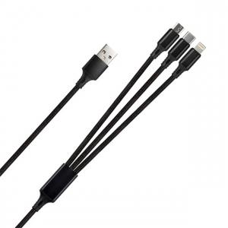

【상세/제작정보】

【인쇄/포장옵션】 | 레이저 / 개별케이스

【공급단가】 | 수량 | 50~ | 100~ | 500~ | 1,000~ | 2,000~
*VAT별도 | 단가 | 2,570원 | 2,480원 | 2,380원 | 2,290원 | 2,230원

【상품 URL】 | https://www.synergygift.co.kr:443/src/goods_detail.php?gdno=27761

